1GD-FR-0020
 |  |  |  |  |  |  | PROCESO DE GESTIÓN DOCUMENTAL |  |  |  |  |  |  |  |  | POLICÍA NACIONAL
Código:1GD-FR-0020
Fecha: 04/07/2018 |  |  |  |  |  |  | DIAGNÓSTICO INTEGRAL PARA LOS ARCHIVOS DE LA POLICÍA NACIONAL
Versión: 0

CIUDAD: Bucaramanga |  |  |  |  |  |  |  |  |  | FECHA ELABORACIÓN DEL DIAGNÓSTICO |  |  |  |  |  |  | 5 |  | 1 |  |  | 2022
RESPONSABLE DEL DILIGENCIAMIENTO: Subintendente JUAN GABRIEL NIÑO GUTIERREZ
A. IDENTIFICACIÓN
CÓDIGO Y NOMBRE DE LA UNIDAD: 3.8.5.2 - POLICIA METROPOLITANA DE BUCARAMANGA
FECHA DE CREACIÓN DE LA UNIDAD: 25 de febrero de 2008 |  |  |  |  |  |  |  |  |  | ACTO ADMINISTRATIVO DE CREACIÓN DE LA UNIDAD: Resolución 0602 del 25/02/2008
DIRECCIÓN DE LA UNIDAD: Calle 41 12-60 Barrio Garcia Rovira - Bucaramanga |  |  |  |  |  |  |  |  |  | ACTO ADMINISTRATIVO VIGENTE DE LA UNIDAD: Resolucion 01697 del 10 de Mayo de 2013 - Resolucion No 00333 del 01 de febrero de 2019
CORREO ELECTRÓNICO DE LA UNIDAD: mebuc.guged@policia.gov.co |  |  |  |  |  |  |  |  |  | TELÉFONO: 6458700 Ext. 21515 |  |  |  |  |  |  |  | IP: 21515
A.1 DIRECTOR, COMANDANTE O JEFE DE LA UNIDAD:
NOMBRE: |  |  | Samuel Dario Bernal Rojas
GRADO: |  |  | Brigadier General
CARGO: |  |  | Comandante Policia Metropolitana de Bucaramanga
TIEMPO EN EL CARGO: |  |  |  | 0 años 5 meses y 13 dias
A.2 ADMINISTRACIÓN DEL ARCHIVO
Jefe Grupo de Gestión Documental
NOMBRES Y APELLIDOS: Carlos Alberto Arenas Rodriguez |  |  |  |  |  |  |  |  |  | CAPACITACIÓN O CURSOS EN GESTIÓN DOCUMENTAL Y ARCHIVÍSTICA
GRADO: Sargento Mayor |  |  |  |  |  |  |  |  |  | 1 | Certificacion Ciudadano Digital - PONAL
CARGO: Jefe Grupo Gestión Documental |  |  |  |  |  |  |  |  |  | 2 | Tecnico Salud Ocupacional - SENA
TIEMPO EN EL PROCESO DE GESTIÓN DOCUMENTAL (Años, Meses, Días): |  |  |  |  |  |  |  |  |  | 3 | CURSO ORGANIZACION DE ARCHIVOS ADMINISTRATIVOS - SENA
TIEMPO EN LA INSTITUCIÓN (Años, Meses, Días)
CORREO INSTITUCIONAL:
No. CELULAR:
No IP DE LA OFICINA Y/O GRUPO:
CONDICIÓN MÉDICO LABORAL:
Funciones del Jefe Grupo de Gestión Documental
1 | Brindar la información que corresponda de acuerdo a la naturaleza del cargo, a quien la requiera, siguiendo los lineamientos de la normativa establecida.
2 | Implementar el sistema de gestión integral de acuerdo con los lineamientos institucionales, efectuando mejora continua en los procesos que lo requieran.
3 | Realizar las actividades establecidas en la gestión documental, aplicando la normativa vigente.
4 | Realizar las actividades establecidas para la implementación del sistema de gestión ambiental en la Policía Nacional.
5 | Guardar la reserva y confidencialidad de los documentos e información que sea de su conocimiento dentro del cumplimiento de sus funciones.
6 | Dar buen uso a los elementos asignados bajo su responsabilidad, con el fin de mantenerlos disponibles para el servicio.
7 | Las demás que le sean asignadas de acuerdo con la ley, los reglamentos o la naturaleza de su cargo.
Responsable Archivo Central
NOMBRES Y APELLIDOS: Juan Gabriel Niño Gutierrez |  |  |  |  |  |  |  |  |  | CAPACITACIÓN O CURSOS EN GESTIÓN DOCUMENTAL Y ARCHIVÍSTICA
GRADO: Subintendente |  |  |  |  |  |  |  |  |  | 1 | Tecnologo en Gestion Documental - SENA
CARGO: Responsable Archivo Central |  |  |  |  |  |  |  |  |  | 2 | Seminario Gestion Documental - SENA
TIEMPO EN EL PROCESO DE GESTIÓN DOCUMENTAL (Años, Meses, Días): |  |  |  |  |  |  |  |  |  | 3 | Curso Administración Documental en el Entorno Laboral - SENA
TIEMPO EN LA INSTITUCIÓN (Años, Meses, Días) |  |  |  |  |  |  |  |  |  | 4 | Curso Organización Archivística, Elaboración Del Sistema Integrado De Conservación, Plan De Conservación Documental- SENA
CORREO INSTITUCIONAL: |  |  |  |  |  |  |  |  |  | 5 | Curso Metodología para la Elaboración del Programa de Gestión Documental - SENA
No. CELULAR: |  |  |  |  |  |  |  |  |  | 6 | Curso Atención al Cliente en los Procesos Administrativos- SENA
No IP DE LA OFICINA Y/O GRUPO: |  |  |  |  |  |  |  |  |  | 7 | Curso Manejo De Herramientas Ofimáticas: Microsoft Excel- SENA
CONDICIÓN MÉDICO LABORAL: |  |  |  |  |  |  |  |  |  | 8 | Taller de Elaboración Evaluación y Aplicación de Tablas de Retención Documental - SENA
Funciones del Responsable Archivo Central
1 | Brindar la información que corresponda de acuerdo a la naturaleza del cargo, a quien la requiera, siguiendo los lineamientos de la normativa establecida.
2 | Implementar el sistema de gestión integral de acuerdo con los lineamientos institucionales, efectuando mejora continua en los procesos que lo requieran.
3 | Realizar las actividades establecidas en la gestión documental, aplicando la normativa vigente.
4 | Realizar las actividades establecidas para la implementación del sistema de gestión ambiental en la Policía Nacional.
5 | Guardar la reserva y confidencialidad de los documentos e información que sea de su conocimiento dentro del cumplimiento de sus funciones.
6 | Dar buen uso a los elementos asignados bajo su responsabilidad, con el fin de mantenerlos disponibles para el servicio.
7 | Las demás que le sean asignadas de acuerdo con la ley, los reglamentos o la naturaleza de su cargo.
TALENTO HUMANO
GRADO | APELLIDOS Y NOMBRES |  |  |  |  | CÉDULA | CARGO ACTUAL | No. De Celular | TIEMPO DE SERVICIO EN LA UNIDAD |  |  | TIEMPO EN EL PROCESO DE GESTIÓN DOCUMENTAL |  |  | NIVEL ACADÉMICO |  |  |  |  | CONDICIÓN MÉDICO LABORAL
 |  |  |  |  |  |  |  |  | Años | Meses | Días | Años | Meses | Días
SM | CARLOS ALBERTO ARENAS RODRIGUEZ |  |  |  |  |  | JEFE GESTIÓN DOCUMENTAL |  |  |  |  |  |  |  | Bachiller Academico - CURSO ORGANIZACION DE ARCHIVOS ADMINISTRATIVOS - SENA
SI | NIÑO GUTIERREZ JUAN GABRIEL |  |  |  |  |  | RESPONSABLE ARCHIVO |  |  |  |  |  |  |  | Tecnlogia en Gestion Documental SENA
PT | CARLOS ALIRIO GALVIS ARIAS |  |  |  |  |  | AUXILIAR DE ARCHIVO |  |  |  |  |  |  |  | Bachiller academico - Curso Tecnico en Gestion Documental - FITEC
PT | TOLOZA VELANDIA NELSON ALBERTO |  |  |  |  |  | RADICADOR |  |  |  |  |  |  |  | Bachiller academico - Tecnico asistencial en organización de Archivos - SENA
PT | FERNANDO MANTILLA PABON |  |  |  |  |  | AUXILIAR DE ARCHIVO |  |  |  |  |  |  |  | Bachiller academico - Tecnico en sistemas
PT | TORRADO ORTIZ CARLOS FABIAN |  |  |  |  |  | ESTAFETA |  |  |  |  |  |  |  | Bachiller academico - Tecnico asistencial en organización de Archivos - SENA
PT | CARLOS ALBERTO DELGADILLO VALENZUELA |  |  |  |  |  | AUXILIAR DE ARCHIVO |  |  |  |  |  |  |  | Bachiller Tenico en sistemas - SENA - Estudiante tecnologia de Gestion Documental - SENA
APA10 | CLAUDIA PATRICIA HERNANDEZ CLAVIJO |  |  |  |  |  | AUXILIAR DE APOYO 10 |  |  |  |  |  |  |  | TECNOLOGIA EN ADMINISTRACION EMPRESARIAL
TES14 | JULIET PAOLA DELGADO SALGAR |  |  |  |  |  | TECNICO DE SERVICIOS-14 |  |  |  |  |  |  |  | TECNOLOGIA EN GESTION EMPRESARIAL
A.3 NIVEL Y TIPO DE ARCHIVO
...
B1. DATOS GENERALES Y UBICACIÓN DEL DEPÓSITO DE ARCHIVO
B.5 EQUIPOS Y ENSERES
Accesorio |  |  |  |  |  |  |  | Cantidad | Accesorio |  |  |  |  | Cantidad | Accesorio |  |  |  |  |  |  | Cantidad
Cuenta con extintores CO2 (cuantos): |  |  |  |  |  |  |  | 2 | Termohigrómetros |  |  |  |  | 3 | Puestos de Trabajo |  |  |  |  |  |  | 4
Cuenta con extintores Multipropósito(cuantos): |  |  |  |  |  |  |  | 2 | Equipos de Computo |  |  |  |  | 4 | Teléfonos |  |  |  |  |  |  | 1
Cuenta con extractores de aire (cuantos): |  |  |  |  |  |  |  | 3 | Escáneres |  |  |  |  | 1 | Unidades de Conservación (Cajas) |  |  |  |  |  |  | 3725
Cuenta con sensores de movimiento: |  |  |  |  |  |  |  | 0 | Impresoras |  |  |  |  | 1 | Unidades de Conservación (Carpetas y libros) |  |  |  |  |  |  | 26074
Deshumidificadores |  |  |  |  |  |  |  | 2 | Fotocopiadoras |  |  |  |  | 1 | Equipos de Microfilmación |  |  |  |  |  |  | 0
Otros, cuales?
EVIDENCIA FOTOGRÁFICA
SE DEBERÁ ANEXAR FOTOGRAFÍAS QUE DEN CUANTA DE LAS CONDICIONES TÉCNICAS MÍNIMAS QUE PRESENTA LA ESTRUCTURA DEL ARCHIVO, EQUIPAMIENTO Y MOBILIARIO, ESTANTERÍA, SEÑALÉTICA Y SEGURIDAD, LAS ÁREAS COLINDANTES Y EL ESTADO DE LA INFORMACIÓN ADMINISTRADA POR LA UNIDAD
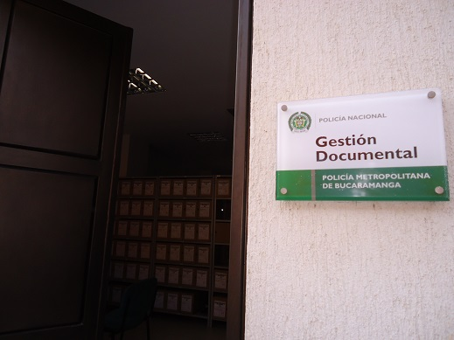
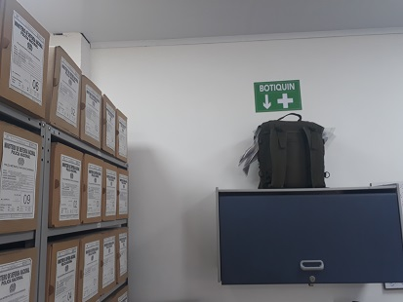
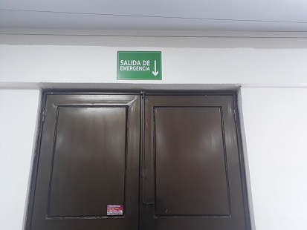

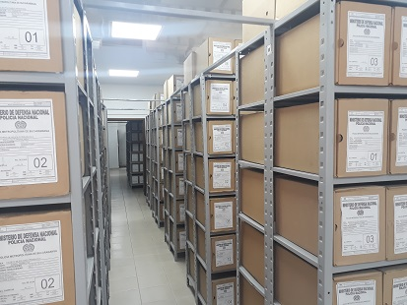
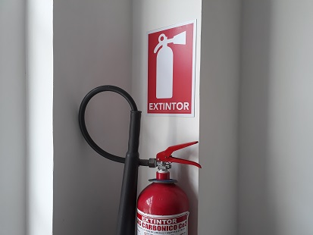
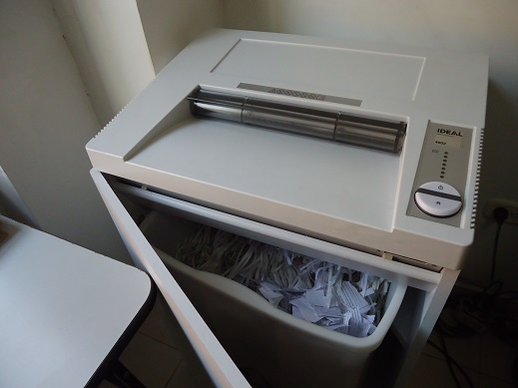

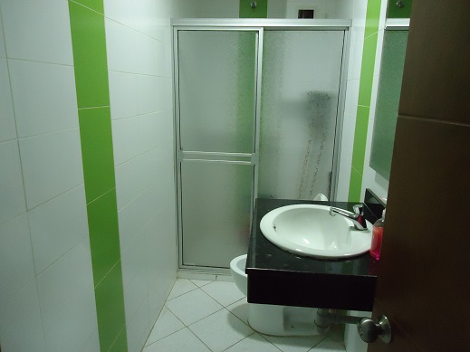
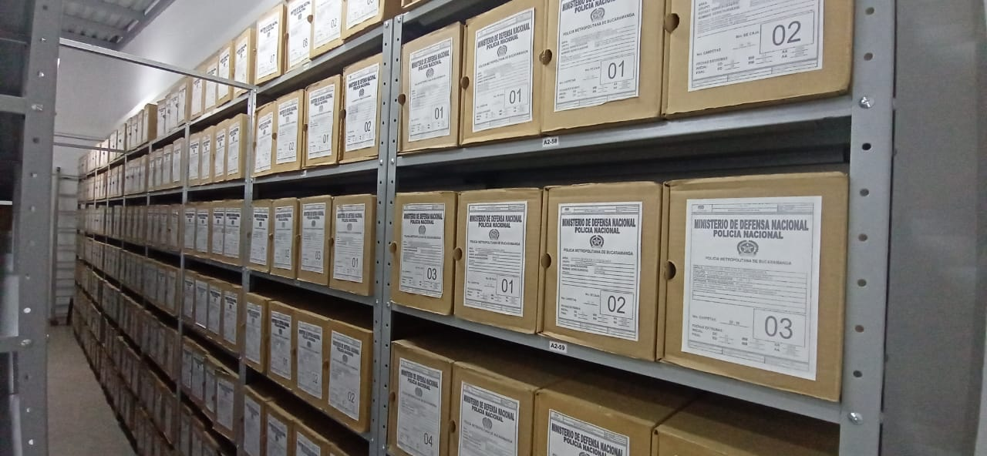
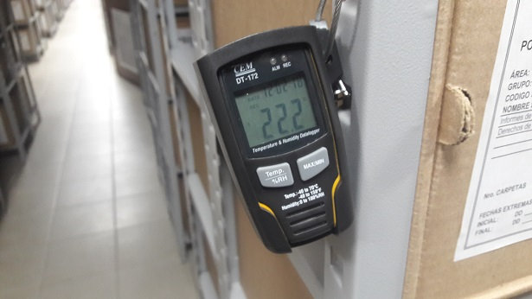

C. CARACTERÍSTICAS DE LA DOCUMENTACIÓN
IDENTIFICACIÓN DEL FONDO ACUMULADO O DOCUMENTAL
UNIDAD POLICIAL |  |  |  |  |  |  | POLICIA METROPOLITANA DE BUCARAMANGA |  |  |  | DEPENDENCIA PRODUCTORA: |  |  |  | ARCHIVOS CENTRAL - ARCHIVOS DE GESTION
ACERVO DOCUMENTAL
Fechas Extremas Acervo Documental |  |  |  |  |  | Cantidades de Unidades de Conservación Cajas |  | Cantidad Soporte Documental
Fecha Inicial |  | dia: | mes: | año: |  | N/A |  | Archivo de Gestión | Papel (carpetas) | Análogo | Digital | Planos | Libros | Videos | Fotografías |  | Cintas |  | Microfilmes |  | Magnéticos y ópticos |  | Pergaminos
fecha final |  | dia: | mes: | año: |  |  |  |  | No aplica | No aplica | No aplica | No aplica | No aplica | No aplica | No aplica |  | No aplica |  | No aplica |  | No aplica |  | No aplica
Fecha Inicial |  | 1 | 1 | 2008 |  | 3725 |  | Archivo Central | Papel (carpetas) | Análogo | Digital | Planos | Libros | Videos | Fotografías |  | Cintas |  | Microfilmes |  | Magnéticos y ópticos |  | Pergaminos
fecha final |  | 31 | 12 | 2018 |  |  |  |  | 19156 | No aplica | No aplica | No aplica | 6918 | No aplica | No aplica |  | No aplica |  | No aplica |  | No aplica |  | No aplica
Fecha Inicial |  | dia: | mes: | año: |  | N/A |  | Archivo Intermedio | Papel (carpetas) | Análogo | Digital | Planos | Libros | Videos | Fotografías |  | Cintas |  | Microfilmes |  | Magnéticos y ópticos |  | Pergaminos
...
PÉRDIDA DE INFORMACIÓN
2014 |  | Archivo Central |  |  |  | X
2015 |  | Archivo Central |  |  |  | X
2016 |  | Archivo Central |  |  |  | X
2017 |  | Archivo Central |  |  |  | X
2018 |  | Archivo de Gestión |  |  |  | X
2019 |  | Archivo de Gestión |  |  |  | X
2020 |  | Archivo de Gestión |  |  | X |  | QUEMA DEL CAI DE LOS NIÑOS POR MANIFESTACIONES REALIZADAS EL DÍA 20/05/2021.
2021 |  | Archivo de Gestión |  |  | X |  | QUEMA DEL CAI DE LOS NIÑOS POR MANIFESTACIONES REALIZADAS EL DÍA 20/05/2021.
EVIDENCIA FOTOGRÁFICA
SE DEBERÁ ANEXAR FOTOGRAFÍAS QUE DEN CUANTA DE LA PÉRDIDA DE INFORMACIÓN SUFRIDA EN LA UNIDAD
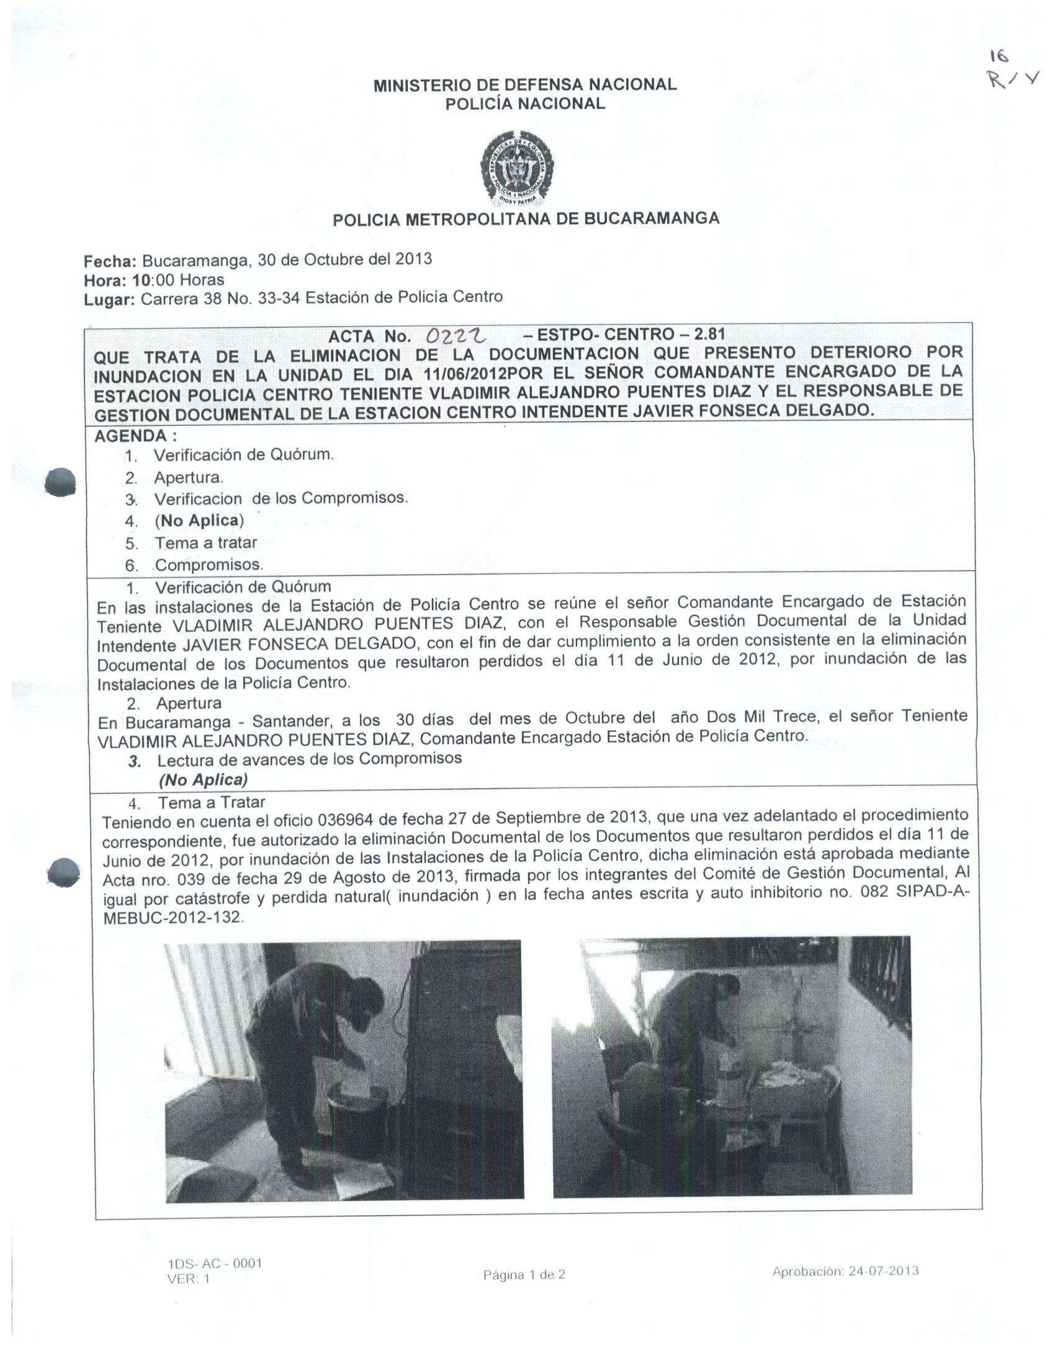

D. SISTEMA INTEGRADO DE CONSERVACIÓN-SIC
PLAN DE CONSERVACIÓN PREVENTIVA
Programa |  |  |  |  |  |  | Clase de Archivo |  |  | Actividad |  |  | Evidencia
A. Capacitación y sensibilización del personal |  |  |  |  |  |  | Archivo de Gestión |  |  | Socializacion a responsables de archivo de gestion de la unidad |  |  | Acta No 415 COMAN GUGED del 27 de septiembre de 2021

B. Inspección y mantenimiento de sistemas de almacenamiento e instalaciones físicas |  |  |  |  |  |  | Archivo Central |  |  | Inspeccion y mantenimiento permanente a las instalaciones del Archivo Central |  |  | Mediante contrato 74-2-10050-21 del 02/09/2021 se hizo la adquisición de un aire acondicionado de 60,000 BTU para bodega principal. Mediante correo electrónico No. 12117 COMAN-GUGED del 25/11/2021, se solicitó a Grupo de Bienes Raíces, la adecuación de las instalaciones para el archivo de las estaciones Norte, Sur y Floridablanca, como de igual manera mantenimiento estructural y adecuación de las bodegas del archivo central. Comunicación Oficial Electrónica No. GS-2021-149792-MEBUC de fecha 28 de diciembre de 2021
C. Saneamiento ambiental: desinfección, desratización y desinsectación |  |  |  |  |  |  | Archivo Central |  |  | Se llevo a cabo actividad de fumigación segundo semestre de 2021 |  |  | Comunicación Oficial Electrónica No. GS-2021-142284-MEBUC del 13/12/2021 |  |  | Semestral
D. Monitoreo y control de condiciones ambientales |  |  |  |  |  |  | Archivo Central |  |  | Se lleva el control con el diligenciaiento permanente del formato establecido |  |  | 1GD-FR-0015 REGISTRO DE CONTROL AMBIENTAL |  |  | Permanente
E. Almacenamiento y re-almacenamiento |  |  |  |  |  |  | Archivo Central |  |  | Entrega de cajas, carpetas, cambio de rotulos y uso adecuado de unidades de conservacion |  |  | Comunicación Oficial Electrónica No. GS-2021-149792-MEBUC de fecha 28 de diciembre de 2021 |  |  | Semestral
F. Prevención de emergencias y atención de desastres. |  |  |  |  |  |  | Archivo Central |  |  | Elaboracion de plan de emergencias y destastres |  |  | Acta No 520 del 31/12/2021 - Actualizacion y socializacion plan de emergencias Archivo Central MEBUC |  |  | Semestral
PLAN DE CONSERVACIÓN PREVENTIVA
Programa |  |  |  |  |  |  | Clase de Archivo |  |  | Actividad |  |  | Evidencia |  |  | periodicidad |  |  |  |  | Observaciones
A. Preservación digitla a largo plazo |  |  |  |  |  |  | Archivo Central |  |  | No aplica |  |  | No aplica |  |  | No aplica |  |  |  |  | No aplica
EVIDENCIA FOTOGRÁFICA
SE DEBERÁ ANEXAR FOTOGRAFÍAS QUE DEN CUANTA DE LAS CONDICIONES DE ORGANIZACIÓN, ADMINISTRACIÓN, CUSTODIA Y CONSERVACIÓN DE LOS ACERVOS DOCUMENTALES
Plan de conservación de preventiva
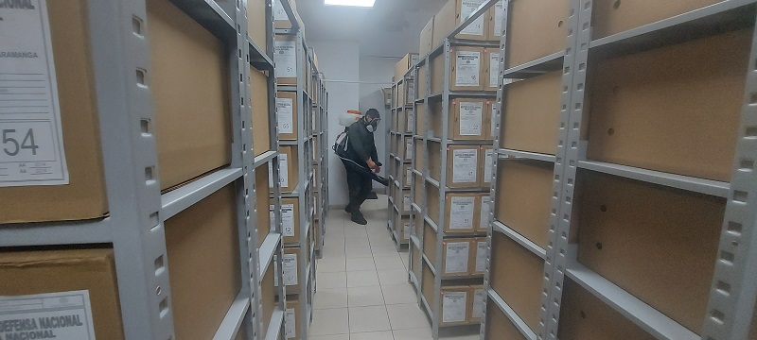
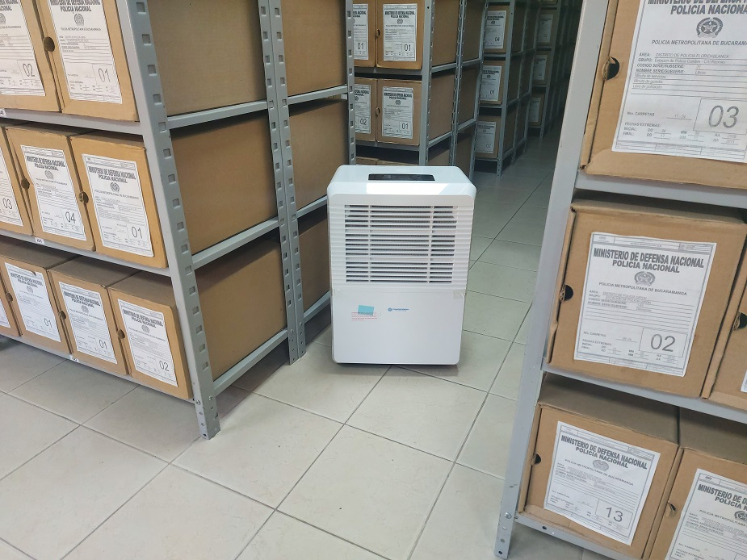
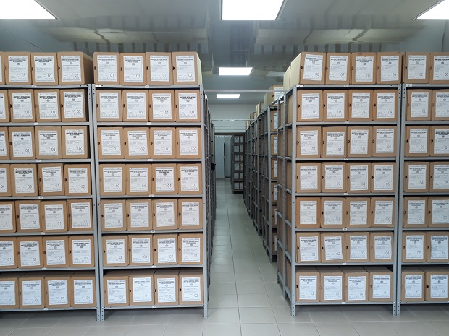
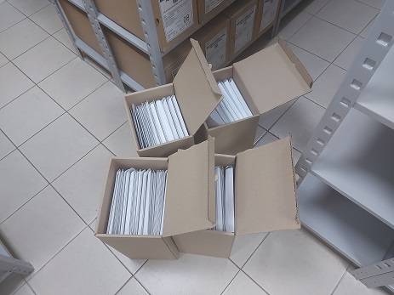
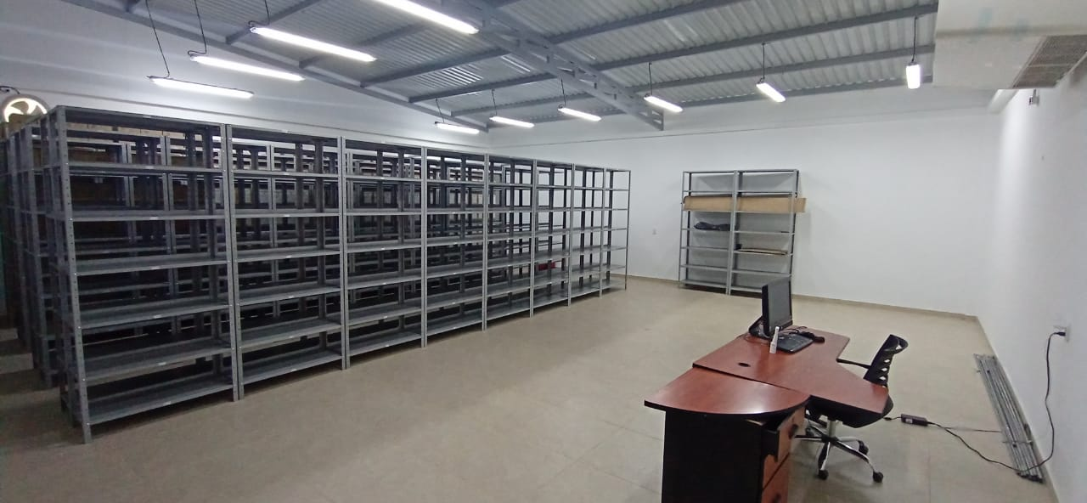

Fecha de Elaboración |  |  |  | 5 | 1 | 2022 |  | Fecha de Elaboración |  | 5 | 1 | 2022 |  |  |  | VISTO BUENO JEFE DE LA UNIDAD
Diagnostico Elaborado por: |  |  |  | Subintendente Juan Gabriel Niño Gutierrez |  |  |  | Jefe Grupo de Gestión Documental |  | Sargento Mayor Carlos Alberto Rodriguez Arenas |  |  |  |  |  | Comandante de Unidad |  | Brigadier General Samuel Dario Bernal Rojas
 |  |  |  | Grado Nombres y Apellidos |  |  |  |  |  | Grado Nombres y Apellidos |  |  |  |  |  |  | Grado Nombres y Apellidos

Firma |  |  |  |  |  |  |  | Firma |  |  |  |  |  |  |  |  | Firma

